关系图
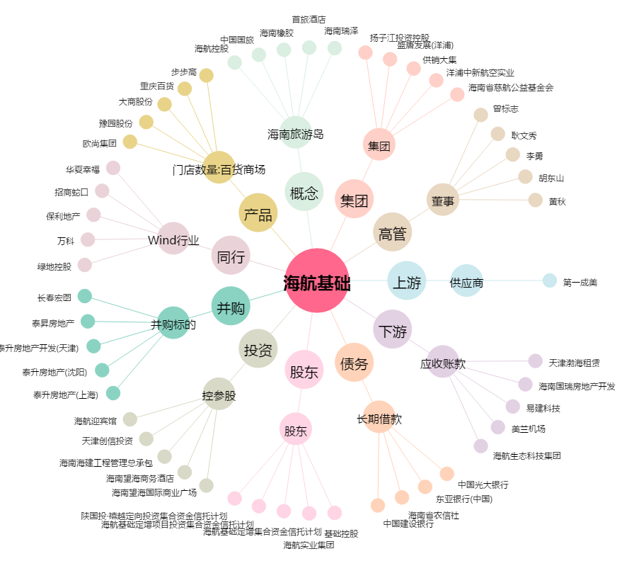
海航基础[600515.SH] - 关系概览图

